2月18日
时间 | 课程名 | 观看网址 | 观看密码 | 二维码
8:00～8:40 | 《论语》七则 | http://zb.tv189.com/phone/review.html?roomId=0&fileId=53047 | 6906 | 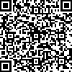
9:00～10:00 | 复数的概念 | http://zb.tv189.com/phone/review.html?roomId=0&fileId=53060 | 6906 | 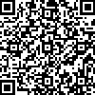
13:30～14:30 | 物理寒假作业讲解 | http://zb.tv189.com/phone/review.html?roomId=0&fileId=53062 | 6906 | 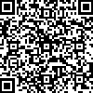
14:45～15:25 | 炔烃 | http://zb.tv189.com/phone/review.html?roomId=0&fileId=53064 | 6906 | 